na 3.0
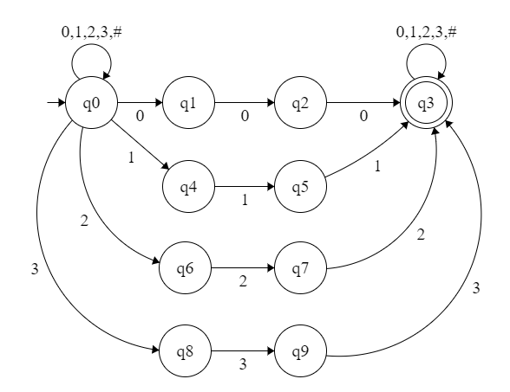
δ (q, a) | 0 | 1 | 2 | 3
q0

na 4.0
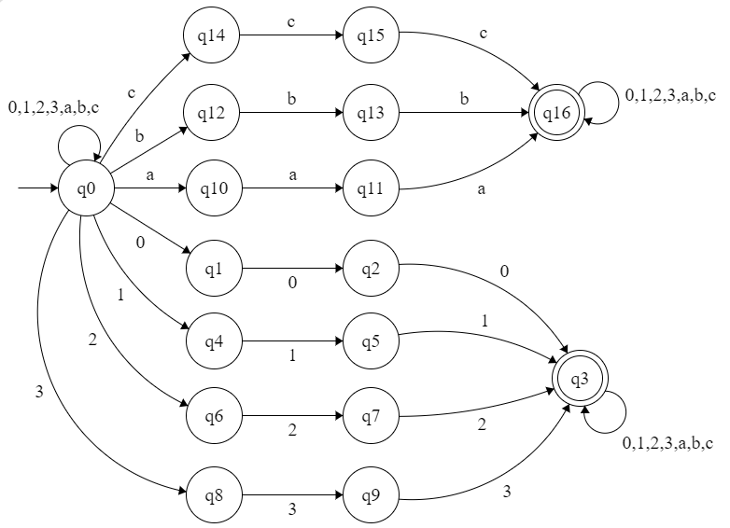
δ (q, a) | 0 | 1 | 2 | 3 | a | b | c
q0 | {q0,q1} | {q0,q4} | {q0,q6} | {q0,q8} | {q0,q10} | {q0,q12} | {q0,q14}
q1 | q2 | x | x | x | x | x | x
q2 | q3 | x | x | x | x | x | x
q3 | q3 | q3 | q3 | q3 | q3 | q3 | q3
q4 | x | q5 | x | x | x | x | x
q5 | x | q3 | x | x | x | x | x
q6 | x | x | q7 | x | x | x | x
q7 | x | x | q3 | x | x | x | x
q8 | x | x | x | q9 | x | x | x
q9 | x | x | x | q3 | x | x | x
q10 | x | x | x | x | q11 | x | x
q11 | x | x | x | x | q16 | x | x
q12 | x | x | x | x | x | q13 | x
q13 | x | x | x | x | x | q16 | x
q14 | x | x | x | x | x | x | q15
q15 | x | x | x | x | x | x | q16
q16 | q16 | q16 | q16 | q16 | q16 | q16 | q16

